Foglio1
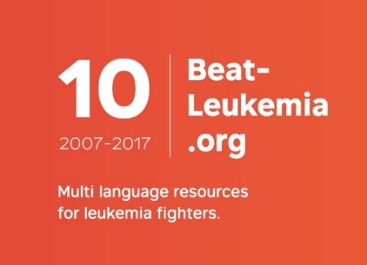
Napoli
2018
180

NUMERO ESTRATTO | SPONSOR | PREMIO
36 | Hotel Tramontano Sorento | Week-end
1111 | M Car S.p.A. | Zaino BMW
1133 | Ottica Annoni | Occhiali sole Chanel
1758 | Euronics Gruppo Tufano | Forno microonde
1089 | Morellato | Bracciale
399 | Gioielleria Scrigno | Porta posta
299 | Cupersito Case Bianche | Aglainico in purezza
1172 | Privato | Orecchini lapislazzuli oro
1108 | Privato | Plaid Calvin Klein
1741 | De Nigris | Aceto balsamico DOC invecchiato
1094 | M Car S.p.A. | Zaino BMW mini
1155 | M Car S.p.A. | Zaino BMW mini
451 | Navas | Olio extravergine
62 | Privato | Orecchini tormalina e oro
1185 | Privato | Sveglia viaggio smalto
317 | Privato | Abito voile donna
495 | Privato | Collana giada ovorio
1122 | Privato | Portafoglio uomo struzzo
334 | Conceria Motta | Teli pelliccia
73 | Conceria Motta | Teli pelliccia
1728 | Privato | Cintura pitone uomo
113 | Privato | Collana
389 | Pessina Abbigliamento | Borsa Paglia
40 | Porto di Mola-Galluccio | Magnum di Prosecco
502 | Navas | Olio extravergine
298 |  | Collana fantasia

